Contagem
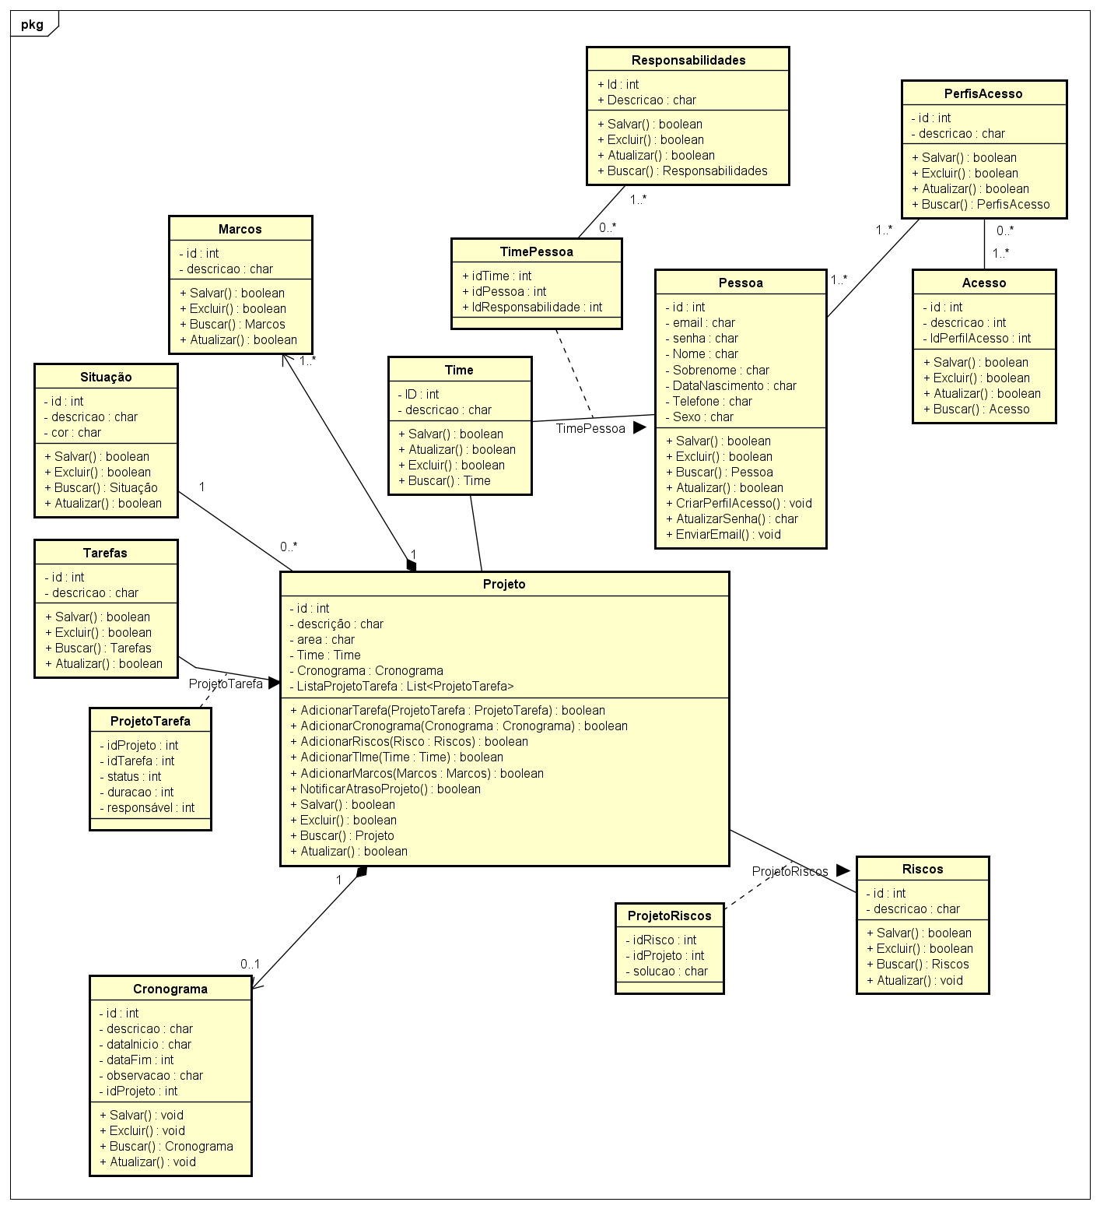
Identificação da Contagem

Empresa | - | PF IFPUG | 172.00
Aplicação | Gerenciamento de projetos | PF Local do EM | 172.00
Tipo de Contagem | Projeto de Desenvolvimento | PF Local da FS | -
Nível de Detalhe | Detalhada (IFPUG) | Tecnologia
Projeto | TCC - Especialização em Engenharia de Software | Versão do Guia
Responsável | Emiry Mirella Bernardo | Criação
Revisor | - | Revisão
Propósito da Contagem
Estimar a quantidade de pontos de função o sistema de gerenciamento de projetos do trabalho de conclusão de curso da escpecialização em engenharia de software

Escopo da Contagem
A estimativa de pontos de função se deu a partir do diagrama de classes de domínio

Documentação Utilizada na Análise

Sumário 1
Sumário da Contagem

Aplicação : Gerenciamento de projetos |  |  |  | Projeto : TCC - Especialização em Engenharia de Software
Responsável : Emiry Mirella Bernardo |  |  |  | Revisor : -
Empresa : - |  |  |  | Tipo de Contagem : Projeto de Desenvolvimento
Tipo de Função |  | Complexidade Funcional |  |  | Total PF IFPUG por Complexidade | % | Total PF Local FS por tipo de manutenção básica |  | %

 | EE | 16 | Baixa | x 3 | 48 |  | I= | 0.00
 |  | 4 | Média | x 4 | 16 |  | A= | 0.00
 |  | 0 | Alta | x 6 | 0 |  | E= | 0.00

 | Qtd Total | 20 |  | Total | 64 | 37.2% |  | 0.00

 | SE | 0 | Baixa | x 4 | 0 |  | I= | 0.00
 |  | 0 | Média | x 5 | 0 |  | A= | 0.00
 |  | 0 | Alta | x 7 | 0 |  | E= | 0.00

 | Qtd Total | 0 |  | Total | 0 | 0.0% |  | 0.00

 | CE | 10 | Baixa | x 3 | 30 |  | I= | 0.00
 |  | 2 | Média | x 4 | 8 |  | A= | 0.00
 |  | 0 | Alta | x 6 | 0 |  | E= | 0.00

 | Qtd Total | 12 |  | Total | 38 | 22.1% |  | 0.00

 | ALI | 10 | Baixa | x 7 | 70 |  | I= | 0.00
 |  | 0 | Média | x 10 | 0 |  | A= | 0.00
 |  | 0 | Alta | x 15 | 0 |  | E= | 0.00

 | Qtd Total | 10 |  | Total | 70 | 40.7% |  | 0.00

 | AIE | 0 | Baixa | x 5 | 0 |  | I= | 0.00
 |  | 0 | Média | x 7 | 0 |  | A= | 0.00
 |  | 0 | Alta | x 10 | 0 |  | E= | 0.00

 | Qtd Total | 0 |  | Total | 0 | 0.0% |  | 0.00

% por Tipo de Função
EE | 37.2%
SE | 0.0%
CE | 22.1%
ALI | 40.7%
AIE | 0.0%
 | Total PF não ajustados (contagem detalhada) |  |  |  | 172
 | Total PF não ajustados (contagem estimativa) |  |  |  | 198
 | Total PF não ajustados (contagem indicativa) |  |  |  | 350

